단위테스트
No. | Case | 시나리오 | 테스트 준비 | 예상 수행 결과 | 작성자 | 테스트 수행자 | 수행일 | 정상 | 오류 | 테스트 결과 | 조치 수행자 | 조치일자 | 오류사항 | 조치사항
1 | 실적관리 - 실적조회 | 1. 원하는 날짜를 조회한다. 2. 원하는 공정을 누르면 세부 공정목록 클릭 후 조건에 맞게 조회된다. 3. 원하는 작업장을 누르면 세부 작업장목록 클릭 후 조건에 맞게 조회된다. 4. 원하는 공정과 작업장 두 조건을 선택하여 조회한다. 5. 모든 목록을 다시 보고싶을시 새로고침을 누른다. | 실적조회 데이터 | 원하는 날짜를 선택하여 조회되고 그 날짜에 맞는 공정,작업장도 조회가 된다. 모든목록을 다시 보여주기위해 새로고침을 누른다. | 오휘석 | 오휘석 | 2020-02-17 |  | X | 1. 원하는 날짜를 선택하여 조회가 가능 2. 원하는 날짜를 선택하여 그에 맞는 공정과 작업장을 선택하여 조회가 가능 3. 날짜를 선택하지 않고 공정을 선택하여 공정조건만 조회가 가능하다 4. 작업장만 선택하여 원하는 작업장 조회가 가능하다. 5. 모든 데이터를 가져올려고 새로고침을 하여 가져올 수 있다. | 오휘석 | 2020-02-17 | 날짜를 선택할 때 뒤에있는 날짜를 앞에날짜보다 더 앞으로 하여 조회가 가능하다. | 1. 메세지 박스로 다시 선택하기를 유도 2. 날짜를 초기화
1번 사진 |  |  |  |  |  | 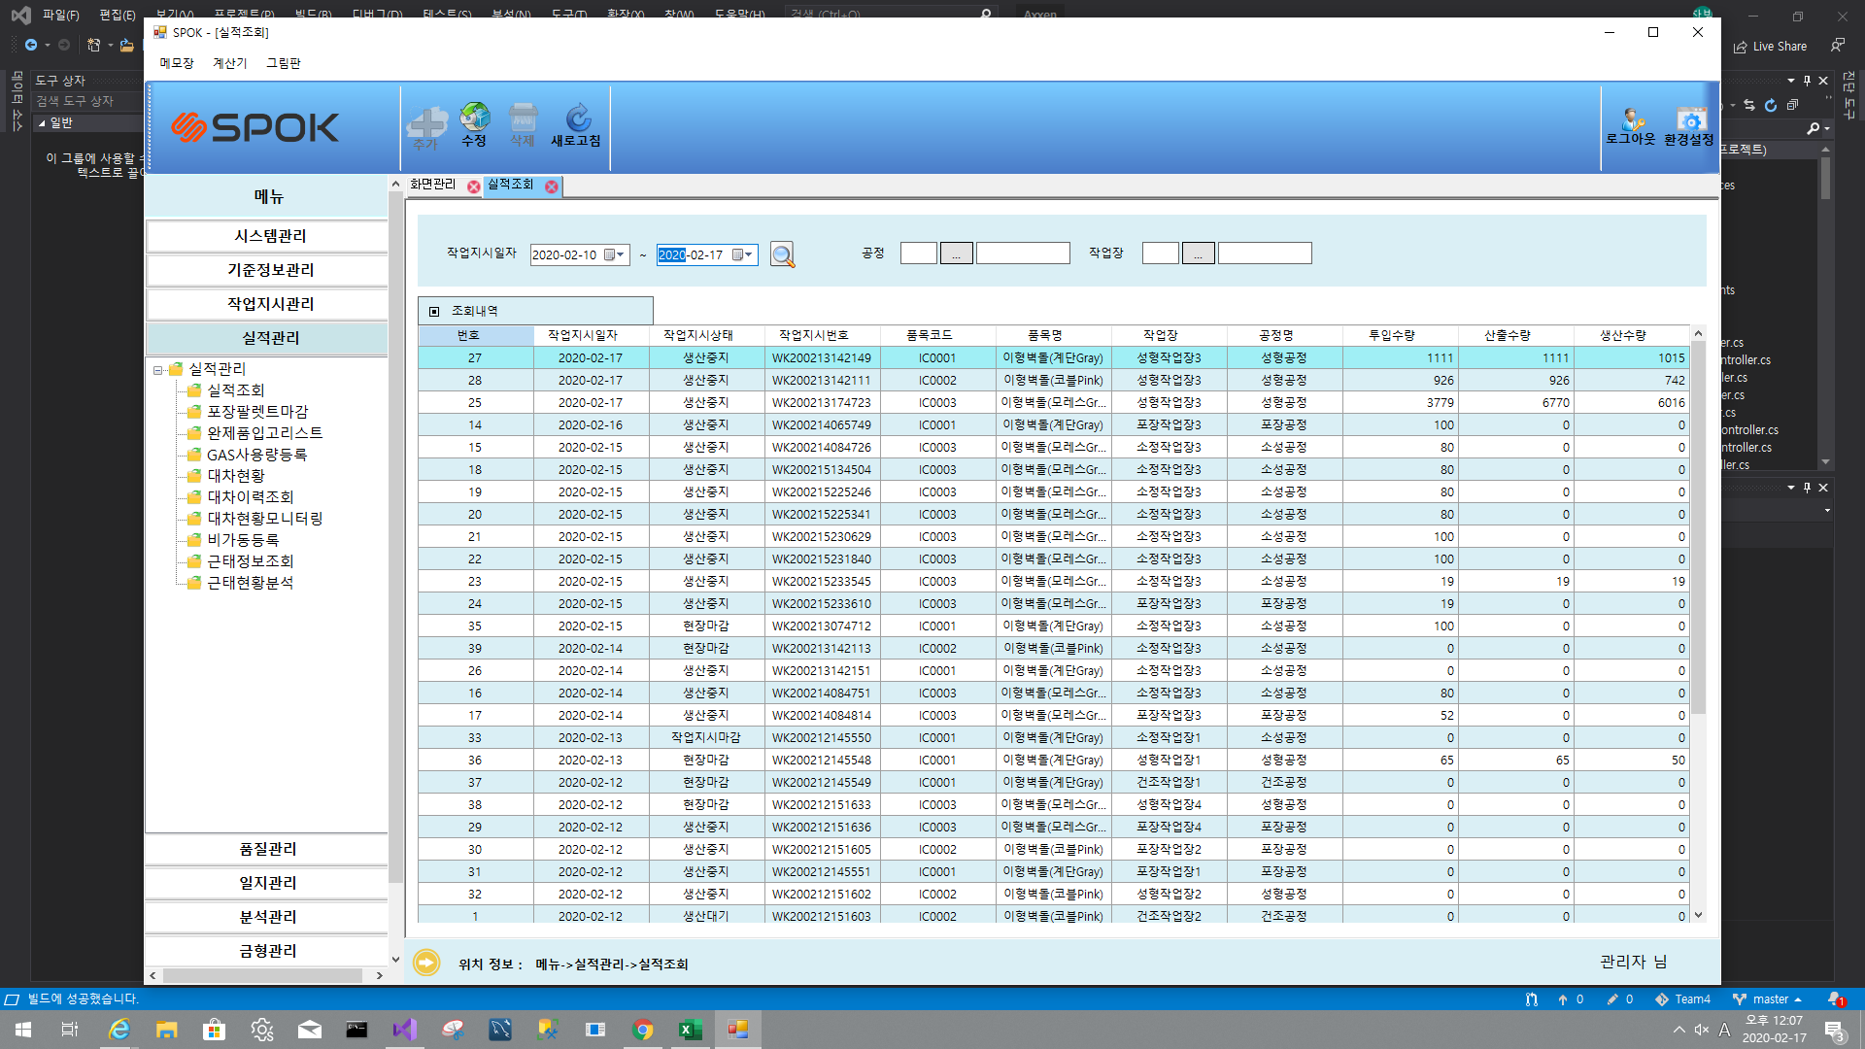

2 | 실적관리 - 포장팔렛트마감 | 1. 원하는 날짜를 조회한다. 2. 조회된 내역을 클릭하여 속한 팔레트 목록를 더블 클릭하여 등급상세명을 수정할 수 있다. 3. 원하는 팔렛트 목록을 선택하여 마감처리를 할 수 있다. 4. 원하는 작업지시 목록을 선택하여 마감처리를 할 수 있다. 5. 모든 내역을 다시 보고싶을시 새로고침을 누른다. | 포장팔렛트마감 데이터 | 원하는 날짜를 조회된다. 조회된 내역을 더블 클릭하여 팔렛트 목록을 확인하여 마감처리한다. 마감여부가 Y로 되어있는 경우 "이미 처리된것"이라는 메시지를 보여준다. 작업지시를 마감시킨다. 마감할때 속한 팔렛트 목록 중 Y가 하나라도 있으면 "팔렛트 목록을 모두 처리시켜한다."라고 메시지를 보여준다. 또한 이미 작업지시상태가 "마감이면 마감되어 있다"라고 메시지를 보여준다. | 오휘석 | 박상인 | 2020-02-17 |  | X | 1. 원하는 날짜를 선택하여 조회가 가능 2. 선택하여 작업지시 가능 3. 아무거나 선택하여 작업지시 마감 했을경우 팔레트 마감이 되어있지 않으면 마감처리가 안되는것에 메세지박스처리 4. 원하는 팔렛트 선택하여 마감 5. 더블클릭하여 등급상세명 변경 가능 | 오휘석 | 2020-02-17 | 수정 화면이 이상한 곳에서 뜸 | 수정 화면을 센터로 오게 수정
2번 사진

3 | 실적관리 - 근태정보조회 | 1. 원하는 날짜를 조회한다. 2. 원하는 작업자를 선택한다. 3. 엑셀 저장을 누른다. 4. 모든 내역을 다시 보고싶을시 새로고침을 누른다. | 근태정보조회 데이터 | 원하는 날짜를 선택하여 조회된다. 원하는 작업자를 선택하여 조회된다. 선택한 조건에 대한 데이터를 엑셀로 저장할 수 있다. | 오휘석 | 오휘석 | 2020-02-17 | O |  | 1. 원하는 날짜를 선택하여 조회가 가능 2. 원하는 작업자를 선택하여 조회 가능 3. 원하는 조건에 맞춰 조회를 한 후 엑셀 저장 가능 | 오휘석 | 2020-02-17
3번 사진

4 | 실적관리 - 비가동 등록 | 1. 원하는 날짜를 조회한다. 2. 원하는 작업장을 선택하여 조회한다. 3 비가동을 추가하기위해 상단에 추가버튼을 클릭한다. 4. 비가동을 종료시키기위해 수정 OR 해당 목록을 더블클릭하여 종료시킨다. 5. 새로 조회할시 새로고침을 한다. | 비가동 데이터 | 원하는 날짜로 조회된다. 원하는 작업장으로 조회된다. 비가동 등록시 모든 칸을 입력하여 저장 할 수 있다. 등록시 새로 목록에 뜨고 종료시킬 시 메시지 박스로 종료 할껀지 Yes No 확인하여 종료 OR 해당 목록을 더블클릭하여 종료 비가동 이 이미 종료했을시 종료된 비가동이라고 뜬다. | 오휘석 | 박상인 | 2020.02.17 |  | x | 원하는 날짜가 조회되고 작업장을 선택하여도 조회가가능하다 비가동 추가시 비가동 등록폼이 정상적으로 열리며 추가도 정상적으로 실행된다. | 오휘석 | 2020-02-07 | 비가동 등록인 다 이얼로그 폼의 위치 가 center가 아니다. | 뜨는 폼 위치 설정
4번 사진

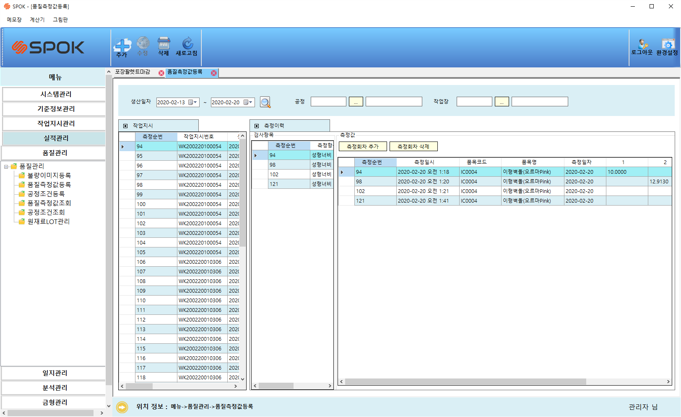
5 | 품질관리 - 품질측정값등록 | 1. 원하는 날짜를 조회한다. 2. 원하는 공정과 작업장을 선택하여 조회한다. 3. 측정값을 추가하고 싶을 시 원하는 작업지시를 클릭한 후 측정회차 추가를 누른뒤 값을 입력하고 확인을 한다. 4. 삭제하고 싶은 측정값이 있을 시 측정값을 클릭하고 삭제를 한다. 5. 새로 조회할시 새로고침을 한다. | 품질측정 데이터 | 원하는 날짜와 공정조건 작업장 조건에 맞춰 조회가 가능하고 원하는 작업지시를 선택후 그에 맞는 측정항목을 선택한 뒤 측정값을 정할 수 있다. 또한 삭제하고 싶을 시 측정된 값을 클릭후 삭제버튼을 누르면된다. | 오휘석 | 박상인 | 2020.02.17 | O |  | 날짜조회와 공정조건 작업장 조건에 맞춰 조회가되고 측정값을 추가 삭제가 가능하다. | 오휘석 | 2020-02-07
5번 사진

 |  | 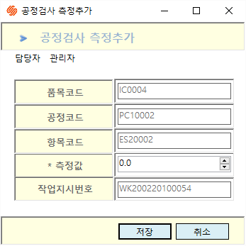 |  | 